1
República de Panamá
CONTRALORÍA GENERAL DE LA REPÚBLICA
Instituto Nacional de Estadística y Censo

PRODUCCIÓN DE AGUA POTABLE EN LA REPÚBLICA, SEGÚN
PROVINCIA: AÑOS 2017-21

Provincia | Producción de agua potable (en millones de m3)
 | 2017 | 2018 | 2019 | 2020 | 2021 (P)

(R)
(R)
TOTAL | 758.6 | 718.8 | 708.1 | 720.9 | 717.8
Bocas del Toro | 20.4 | 20.1 | 22.4 | 23.2 | 25.1
Coclé | 17.5 | 19.9 | 22.3 | 22.2 | 22.6
Colón | 66.8 | 69.3 | 66.9 | 67.8 | 69.7
Chiriquí | 60.3 | 61.5 | 49.2 | 49.7 | 48.1
Darién | 4.0 | 3.7 | 3.9 | 4.3 | 3.9
Herrera | 13.2 | 14.0 | 14.3 | 14.2 | 15.1
Los Santos | 11.4 | 11.8 | 12.4 | 12.3 | 12.7
Panamá | 429.2 | 376.3 | 369.8 | 379.8 | 370.7
Panamá Oeste | 115.1 | 120.7 | 125.2 | 125.5 | 125.9
Veraguas | 20.6 | 21.6 | 21.7 | 21.8 | 24.0

(P) Cifras preliminares.
Fuente: Instituto de Acueductos y Alcantarillados Nacionales (Idaan).

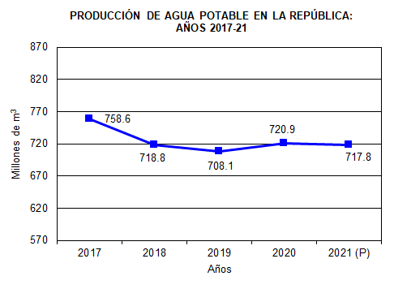
 | 2016 | 759
 | 2017 | 759
 | 2018 | 719
 | 2019 | 708
 | 2020 | 721
 | 2021 (P) | 717.8

